Hoja1
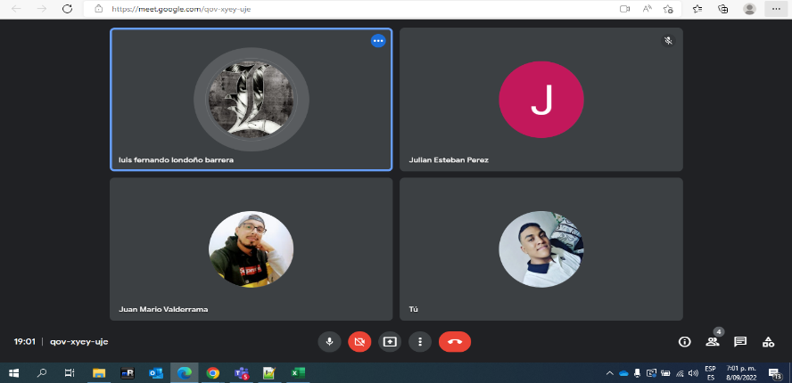
Tareas

1) Casos Usos - Diagrama Flujo
2) Limitantes Sistema
3) Codificar
3.1 ) Creacion Interfaz (2 o 3)
3.2 ) Implementar el WebScraping
3.3 ) Pruebas

Despliegue Pagina Web

